Worksheet
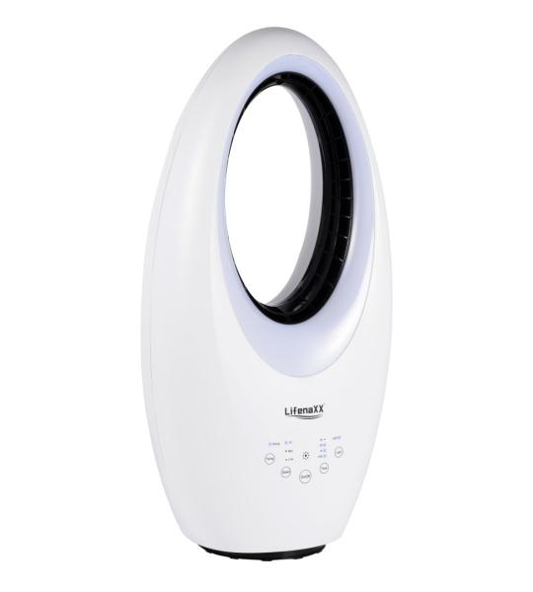
Lifenaxx Rotorloser Ventilator mit LED + Oszillation LX-080

Artikelnummer | 5420 |  | VE | 1
EAN | 4260101731654 |  | Stück pro Palette | 18
Zollnummer | 8414510090 |  | Lagen Pro Palette | 6

Abmessungen - Artikel
Länge(cm) | Breite(cm) | Höhe(cm) | Gewicht(g)
63 | 32 | 23 | 3700

Abmessungen - Artikelverpackung
Länge(cm) | Breite(cm) | Höhe(cm) | Leergewicht(g) | Gewicht(g) Artikel+Verpackung
70 | 36 | 27 | 300 | 4000

Abmessungen - VE Karton (Masterkarton)
Länge(cm) | Breite(cm) | Höhe(cm) | Gewicht(g)
0 | 0 | 0 | 0

Verpackung - Bestandteile
Rest Zubehör (g) | Papier/Pappe (g) | Styropor (g) | Kunstst. Hohlkörper(g) | Kunstst. Folien(g) | Materialverbunde (g)
0 | 0 | 0 | 0 | 0 | 0

Weiterführende Informationen
Technaxx Reseller Portal

